Øl Vref = 1.024V
LED'en sættes til at være konstant on. Og outputtet fra OpAmp på PSoC midled over 50ms |  |  |  |  |  | Vref | 1.024 |  | Afstand mellem LED og plastplade | 2mm
 |  |  |  |  |  | Støj (pk-pk) | 0.04 |  | plast plade tykkelse | 4mm |  | Nomeret |  |  |  | Ændring fra uden kop |  |  | bold procentvis ændring i forhold til med kop
Antal fumlebræt hullers afstand (antal huller i mellem fotodiode og IR LED, der tælles ikke hullerne benene sidder i med) | R_f (kOhm) | R_led (Ohm) | V_led (avg) (V) | uden kop (avg) (V) | med kop (avg)(V) | med bold i kanten (avg) (V) | med bold i centrum (avg)(V) | mængde væske (ml) | materiale | vinkel (i forhold til lodret) | Afstand i mm | uden kop | med kop | med bold i kanten | med bold i centrum | med kop | med bold i kanten | med bold i centrum | med bold i kanten | med bold i centrum
10 | 250 | 75/2 | 3.18 | 1.010 | 1.051 | 1.128 | 1.157 | 110 | øl | 0 | 27.94 | -0.014 | 0.027 | 0.104 | 0.133 | 0.041 | 0.118 | 0.147 | 188% | 259%
9 | 250 | 75/2 | 3.12 | 0.982 | 1.040 | 1.130 | 1.190 | 110 | øl | 0 | 25.4 | -0.042 | 0.016 | 0.106 | 0.166 | 0.058 | 0.148 | 0.208 | 155% | 259%
8 | 250 | 75/2 |  | 0.979 | 1.047 | 1.210 | 1.220 | 110 | øl | 0 | 22.86 | -0.045 | 0.023 | 0.186 | 0.196 | 0.068 | 0.231 | 0.241 | 240% | 254%
7 | 250 | 75/2 | 3.18 | 1.03 | 1.140 | 1.275 | 1.400 | 110 | øl | 0 | 20.32 | 0.006 | 0.116 | 0.251 | 0.376 | 0.110 | 0.245 | 0.370 | 123% | 236%
6 | 250 | 75/2 | 3.13 | 1.028 | 1.170 | 1.330 | 1.490 | 110 | øl | 0 | 17.78 | 0.004 | 0.146 | 0.306 | 0.466 | 0.142 | 0.302 | 0.462 | 113% | 225%
5 | 250 | 75/2 | 3.17 | 1.050 | 1.280 | 1.480 | 1.720 | 110 | øl | 0 | 15.24 | 0.026 | 0.256 | 0.456 | 0.696 | 0.230 | 0.430 | 0.670 | 87% | 191%
4 | 250 | 75/2 | 3.18 | 1.088 | 1.460 | 1.690 | 2.090 | 110 | øl | 0 | 12.7 | 0.064 | 0.436 | 0.666 | 1.066 | 0.372 | 0.602 | 1.002 | 62% | 169%
3 | 250 | 75/2 | 3.07 | 1.280 | 1.860 | 2.080 | 2.500 | 110 | øl | 0 | 10.16 | 0.256 | 0.836 | 1.056 | 1.476 | 0.580 | 0.800 | 1.220 | 38% | 110%
2 | 250 | 75/2 | 3.13 | 2.487 | 3.950 | 4.106 | 4.604 | 110 | øl | 0 | 7.62 | 1.463 | 2.926 | 3.082 | 3.580 | 1.463 | 1.619 | 2.117 | 11% | 45%
Signalstyrke i forhold til måling uden kop
Signalstyrke i forhold til reference (1.024V)

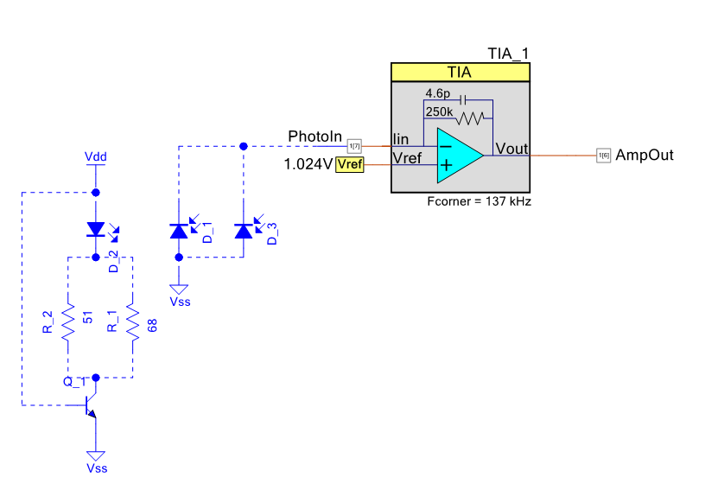
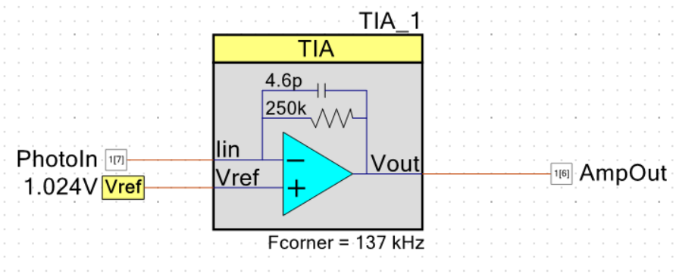

Procentvis ændring af placering af bold

